MODIFICATION NOTICE
变更联络书_MODIFICATION NOTICE

 | ITEM |  | 图纸变更 |  | MODIFICATION OF |  |  |  | CECIL/Drawing |  |  |  |  |  | ISSUE NO |  |  |  | DOC00003490
 | ISSUE DATE |  | 2021-11-03 |  | REPORTER |  |  |  | PDC/李伟钊 |  |  |  |  |  | APPROVED BY
 | REASON |  |  |  |  |  |  |  |  |  |  |  |  |  | RESPONSIBILITY TAKEN BY
 |  |  | CUSTOMER REQUEST |  |  |  |  |  |  |  |  |  | AFFECT STAGE |  | CUSTOMER |  |  | MAKER |  | MCL/PDC
A |  |  | MAKER REQUEST |  |  |  |  |  |  |  |  |  | DESIGN
 |  |  | DESIGN MISTAKE |  |  | (SERIOUS / MINOR / MODIFIED) |  |  |  |  |  |  | PRODUCTION
 |  | ● | PRODUCTION IMPROVEMENT |  |  |  |  |  |  |  |  |  | IMPROVEMENT |  |  |  |  |  |  | ●
 | WE ARE SORRY TO INFORM YOU THAT WE HAVE TO MAKE CHANGE AS FOLLOWS : |  |  |  |  |  |  |  |  |  |  |  | (PLEASE TICK WHERE APPROPRIATE)
B | ITEM TYPE |  | ITEM CODE |  | DWG/SPEC NO |  |  |  |  | MODIFICATION DETAILS
 |  |  |  |  |  |  |  |  | 变更内容：
 |  |  |  |  |  |  |  |  | 表壳图纸变更（ケース図面変更）：
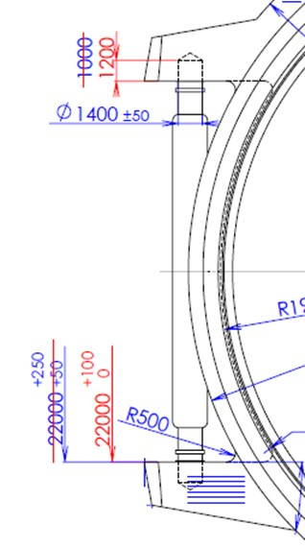
A
B
 |  |  |  |  |  |  |  |  | ①58GT-Z001/58GT-Z004配带宽度公差，耳孔深度变更：
 |  |  |  |  |  |  |  |  | ①58GT-Z001/58GT-Z004カン奥部幅公差、足穴深さ変更。
 |  |  | 4-S015693 |  |  |  |  |  | A: | +250/+50→+100/0
 |  |  | 4-S015707 |  |  |  |  |  | B: | 1000→1200
 |  |  | 4-S038928
 |  |  | （58GT-Z001）
 |  |  | 4-S015979
 |  |  | 4-S025559
 |  |  | （58GT-Z004）
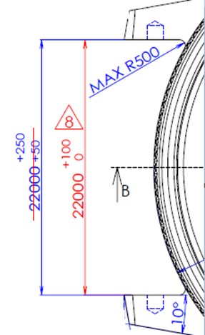
C
 |  |  | 4-S078237
 |  |  | 4-S078245 |  |  |  |  |  | ②74GB-A045 配带宽度公差变更:
 |  |  | 4-S110017 |  |  |  |  |  | ②74GB-A045カン奥部幅公差変更:
 |  |  | 4-S118654 |  |  |  |  |  | C: | +250/+50→+100/0
 |  |  | （74GB-A045）

 |  |  |  |  |  |  |  |  | 变更原因：
 |  |  |  |  |  |  |  |  | 改善配带效果（RTC反馈配带公差超出了标准）
 |  |  |  |  |  |  |  |  | バンド取付け効果改善のため（RTCからバンド取付け公差オーバーの連絡があった）。

 |  |  |  |  |  |  |  |  | 变更时间（変更時期）：
 |  |  |  |  |  |  |  |  | 2021.11月发注起（2022/3KI）的订单开始。
 |  |  |  |  |  |  |  |  | 2021年11月発注分（2022年3月期）から変更開始。

 | THIS MODIFICATION IS VALID FROM 2021.11月发注起（2022/3KI） ORDER, |  |  |  |  |  |  |  |  |  |  |  |  |  |  |  | REMEDY
 | PLEASE REPLACE YOUR COPIES ACCORDINGLY. |  |  |  |  |  |  |  |  |  |  | ·· |  | ITEM | DEPT |  |  | PERSON |  | DATE
C |  |  |  |  |  |  |  |  |  |  |  |  | D | DWG/SPEC | PDD |  |  | 李伟钊 |  | 2021-11-03
 | MAKER |  |  |  |  |  |  |  |  |  |  |  |  | ITEM MASTER | DCS
 | J-KIT & MMJ |  |  | CHECKED BY : |  |  |  |  |  |  |  |  |  | ORDER | PPD
 | NON J-KIT & MMJ | ●
 | ORDER MONTH |  | ORDER | ITEM CODE |  |  | PRODUCT CONTROL INSTRUCTIONS |  |  |  |  |  |  |  | F | STOCK VERIFICATION
 |  |  | QTY |  |  |  | SCRAP |  | OTHERS (PLEASE SPECIFY) |  |  |  |  |  |  | MCS |  | PROD. DEPT |  |  | QCS

E

 |  |  |  |  |  |  |  |  | H | (PLEASE TICK WHERE APPROPRIATE) |  |  |  |  | SALE ORDER NO |  |  | QTY
 | (SPECIFY SALE ORDER NO IF |  |  |  |  |  |  |  |  | PRODUCT IDENTIFICATION
 | NECESSARY) |  |  |  |  |  |  |  |  | SPECIFIC LOT NO CONTROL IS REQUIRED
 | DISTRIBUTE TO :
 | COMPANY / DEPT |  | CHK/CS | ● | MCL |  | ● | CWMJ-CHW |  |  | RTC |  | ● | CWMJ-CTO | CWMJ-HANDS |  |  | CWMT
 | PERSON |  | MS.AMY YIP |  | MS.KANNA |  |  | MS.Haba |  |  | MR.Kobayashi |  |  | MR.oikawaka | MR.KUMAGAI |  |  | MR.Arai
G | SIGNATURE

 | COMPANY / DEPT |  | YAMA |  | NVW |  | ● | EASY
 | PERSON |  | MR.UEHARA |  | MR.翟 |  |  | MR.鄧
 | SIGNATURE

 |  |  |  |  |  |  |  |  | 广州务冠电子有限公司 |  |  |  |  |  |  |  |  |  |  | PDD-04-03

